Výsečový graf
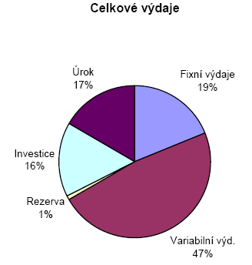
 | Úkol

 | PLATEBNÍ KALENDÁŘ FIRMY STROJIMPORT s.r.o. (údaje v tis. Kč)
 | Položka | leden | únor | březen | duben | květen | červen | červenec | srpen | září | říjen | listopad | prosinec | celkem
+ | Počáteční stav | 2,250 | 3,100 | 3,550 | 4,675 | 4,800 | 4,925 | 5,050 | 4,500 | 3,950 | 4,300 | 4,650 | 5,000
+ | Tržby | 5,000 | 3,000 | 4,500 | 4,500 | 4,500 | 4,500 | 3,000 | 3,000 | 5,000 | 5,000 | 5,000 | 2,500 | 49,500
+ | Úvěr |  |  | 9,000 |  |  |  |  |  |  |  |  |  | 9,000
- | Fixní výdaje | 900 | 900 | 900 | 900 | 900 | 900 | 900 | 900 | 900 | 900 | 900 | 900 | 10,800
- | Variabilní výd. | 2,750 | 1,650 | 2,475 | 2,475 | 2,475 | 2,475 | 1,650 | 1,650 | 2,750 | 2,750 | 2,750 | 1,375 | 27,225
- | Rezerva | 500 |  |  |  |  |  |  |  |  |  |  |  | 500
- | Investice |  |  | 9,000 |  |  |  |  |  |  |  |  |  | 9,000
- | Úrok |  |  |  | 1,000 | 1,000 | 1,000 | 1,000 | 1,000 | 1,000 | 1,000 | 1,000 | 1,593 | 9,593
 | Konečný stav | 3,100 | 3,550 | 4,675 | 4,800 | 4,925 | 5,050 | 4,500 | 3,950 | 4,300 | 4,650 | 5,000 | 3,632

Spojnicový graf
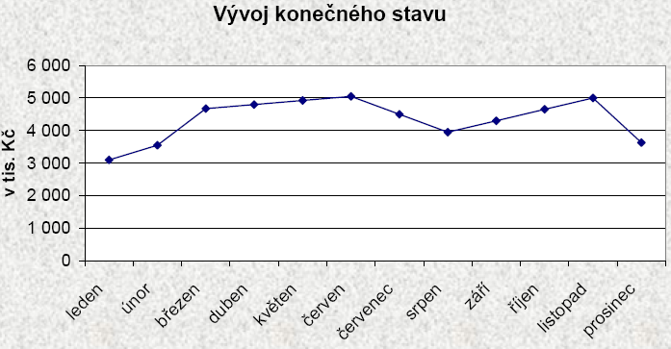
 | Úkol

 | PLATEBNÍ KALENDÁŘ FIRMY STROJIMPORT s.r.o. (údaje v tis. Kč)
 | Položka | leden | únor | březen | duben | květen | červen | červenec | srpen | září | říjen | listopad | prosinec | celkem
+ | Počáteční stav | 2,250 | 3,100 | 3,550 | 4,675 | 4,800 | 4,925 | 5,050 | 4,500 | 3,950 | 4,300 | 4,650 | 5,000
+ | Tržby | 5,000 | 3,000 | 4,500 | 4,500 | 4,500 | 4,500 | 3,000 | 3,000 | 5,000 | 5,000 | 5,000 | 2,500 | 49,500
+ | Úvěr |  |  | 9,000 |  |  |  |  |  |  |  |  |  | 9,000
- | Fixní výdaje | 900 | 900 | 900 | 900 | 900 | 900 | 900 | 900 | 900 | 900 | 900 | 900 | 10,800
- | Variabilní výd. | 2,750 | 1,650 | 2,475 | 2,475 | 2,475 | 2,475 | 1,650 | 1,650 | 2,750 | 2,750 | 2,750 | 1,375 | 27,225
- | Rezerva | 500 |  |  |  |  |  |  |  |  |  |  |  | 500
- | Investice |  |  | 9,000 |  |  |  |  |  |  |  |  |  | 9,000
- | Úrok |  |  |  | 1,000 | 1,000 | 1,000 | 1,000 | 1,000 | 1,000 | 1,000 | 1,000 | 1,593 | 9,593
 | Konečný stav | 3,100 | 3,550 | 4,675 | 4,800 | 4,925 | 5,050 | 4,500 | 3,950 | 4,300 | 4,650 | 5,000 | 3,632

2D Sloupcový graf
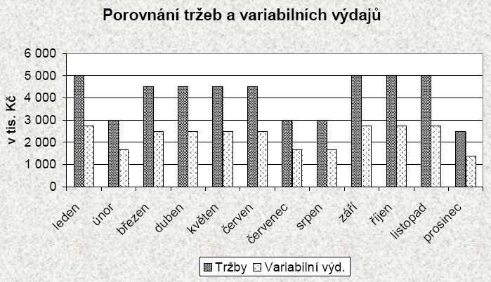
 | Úkol

 | PLATEBNÍ KALENDÁŘ FIRMY STROJIMPORT s.r.o. (údaje v tis. Kč)
 | Položka | leden | únor | březen | duben | květen | červen | červenec | srpen | září | říjen | listopad | prosinec | celkem
+ | Počáteční stav | 2,250 | 3,100 | 3,550 | 4,675 | 4,800 | 4,925 | 5,050 | 4,500 | 3,950 | 4,300 | 4,650 | 5,000
+ | Tržby | 5,000 | 3,000 | 4,500 | 4,500 | 4,500 | 4,500 | 3,000 | 3,000 | 5,000 | 5,000 | 5,000 | 2,500 | 49,500
+ | Úvěr |  |  | 9,000 |  |  |  |  |  |  |  |  |  | 9,000
- | Fixní výdaje | 900 | 900 | 900 | 900 | 900 | 900 | 900 | 900 | 900 | 900 | 900 | 900 | 10,800
- | Variabilní výd. | 2,750 | 1,650 | 2,475 | 2,475 | 2,475 | 2,475 | 1,650 | 1,650 | 2,750 | 2,750 | 2,750 | 1,375 | 27,225
- | Rezerva | 500 |  |  |  |  |  |  |  |  |  |  |  | 500
- | Investice |  |  | 9,000 |  |  |  |  |  |  |  |  |  | 9,000
- | Úrok |  |  |  | 1,000 | 1,000 | 1,000 | 1,000 | 1,000 | 1,000 | 1,000 | 1,000 | 1,593 | 9,593
 | Konečný stav | 3,100 | 3,550 | 4,675 | 4,800 | 4,925 | 5,050 | 4,500 | 3,950 | 4,300 | 4,650 | 5,000 | 3,632

3D sloupcový graf
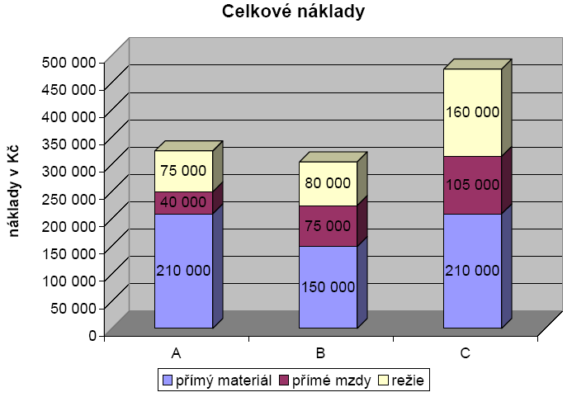
Úkol

Rozpočet nákladů

Položka rozpočtu |  |  | Výrobek |  | Celkem
 |  | A | B | C
 |  |  | Počet prodaných kusů
 |  | 2,356 | 1,896 | 2,365
Tržby |  | 353,400 | 379,200 | 520,300 | 1,252,900
Celkové náklady | přímý materiál | 210,000 | 150,000 | 210,000 | 570,000
 | přímé mzdy | 40,000 | 75,000 | 105,000 | 220,000
 | režie | 75,000 | 80,000 | 160,000 | 315,000
Zisk |  | 28,400 | 74,200 | 45,300 | 147,900

Bublinový graf
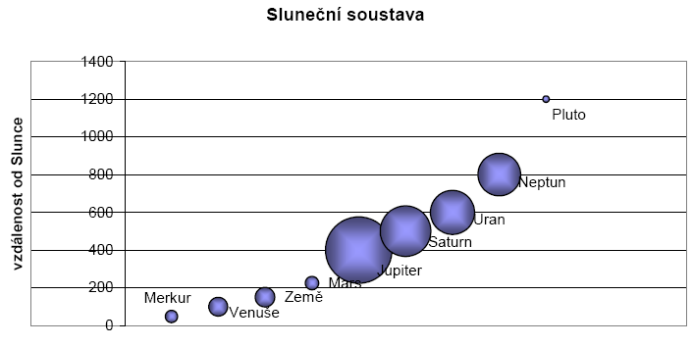
Úkol

 | Planeta | Vzdále-nost | Průměr
 | Merkur | 48 | 5,000
 | Venuše | 99 | 11,900
 | Země | 150 | 12,600
 | Mars | 225 | 6,000
 | Jupiter | 400 | 147,000
 | Saturn | 500 | 85,000
 | Uran | 600 | 65,000
 | Neptun | 800 | 60,000
 | Pluto | 1200 | 1,500

